Worksheet
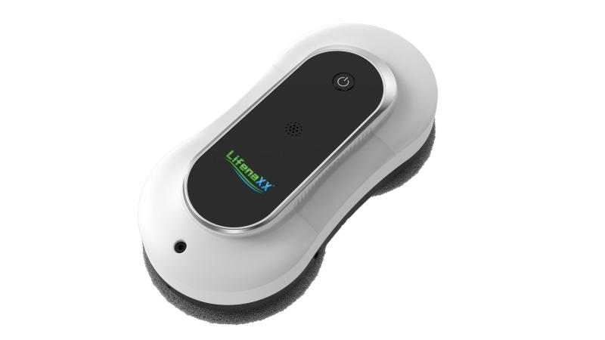
Lifenaxx Fensterreinigungs-Roboter LX-055

Artikelnummer | 5276 |  | VE | 4
EAN | 4260358128528 |  | Stück pro Palette | 80
Zollnummer | 85081100 |  | Lagen Pro Palette | 5

Abmessungen - Artikel
Länge(cm) | Breite(cm) | Höhe(cm) | Gewicht(g)
30 | 12.5 | 9 | 1216

Abmessungen - Artikelverpackung
Länge(cm) | Breite(cm) | Höhe(cm) | Leergewicht(g) | Gewicht(g) Artikel+Verpackung
33.5 | 26.5 | 10.5 | 522 | 2530

Abmessungen - VE Karton (Masterkarton)
Länge(cm) | Breite(cm) | Höhe(cm) | Gewicht(g)
48 | 35 | 30 | 10800

Verpackung - Bestandteile
Rest Zubehör (g) | Papier/Pappe (g) | Styropor (g) | Kunstst. Hohlkörper(g) | Kunstst. Folien(g) | Materialverbunde (g)
685 | 135 | 0 | 0 | 5 | 0

Batterie- / Akkuinformationen
Batterie-benötigt | Batterie enthalten | Batterie-Typ | Batterie-System(Art)
Ja | Ja | Akku | Li-Ion - Lithium-Ionen-Akku
Anzahl(stk.) | Gewicht/Stk.(g) | Energiedichte(WH/Kg) | Leistung(WH)
1 | 74 | 0 | 0

Lithium Baterie
Energiegehalt | Gewicht (Kg)
0.5 | 74

Weiterführende Informationen
Technaxx Reseller Portal

